スイッチ抵抗計算
抵抗値
電圧値
配線 | ボタン | 用途 |  |  | ステアリング リモコン 抵抗値 | 上流抵抗 | 入力 電圧 | 測定 電圧
 |  |  |  |  | R2 | R1 | V1 | V2/V3
 |  | 短押し | ダブル クリック | 長押し | Ω | Ω | V | V
KEY２ | ＭＵＴＥ | MEDIA_PLAY_PAUSE |  |  | 57.5 | 330.0 | 3.3 | 0.5
 | ＋ | KEY_MEDIA_VOLUME_UP | ー | ー | 132.7 | 330.0 | 3.3 | 0.9
 | － | KEY_MEDIA_VOLUME_DOWN | ー | ー | 242.7 | 330.0 | 3.3 | 1.4
 | MODE | Home | アプリ一覧 | siri | 423.4 | 330.0 | 3.3 | 1.9
 | ＞ | KEY_MEDIA_NEXT_TRACK |  |  | 754.0 | 330.0 | 3.3 | 2.3
抵抗値
 | ＜ | KEY_MEDIA_PREVIOUS_TRACK |  |  | 1573.0 | 330.0 | 3.3 | 2.7
電圧値
 | 未接続 | ー | ー | ー | 5187.0 | 330.0 | 3.3 | 3.1

KEY１ | 通話 | アプリ切替 |  |  | 57.6 | 330.0 | 3.3 | 0.5
 | 電話 ON | 画面自動ログイン | ー | ー | 243.3 | 330.0 | 3.3 | 1.4
 | 電話 OFF | 画面ロック | ー | ー | 753.0 | 330.0 | 3.3 | 2.3
 | 未接続 | ー | ー | ー | 5211.0 | 330.0 | 3.3 | 3.1

ACC | ー |  |  |  | 3300.0 | 10000.0 | 12.0 | 3.0

R1
R2
V1=3.3V
アナログ入力１→
0V
I=V1/(R1+R2)
V2=I*R2
=V1*R2/(R1+R2)
電源
 |  |  |  |  |  |  |  |  | 571

R1
R2
GND
V1=3.3V
アナログ入力２→
0V
I=V1/(R1+R2)
V3=I*R2
=V1*R2/(R1+R2)

ピン配置
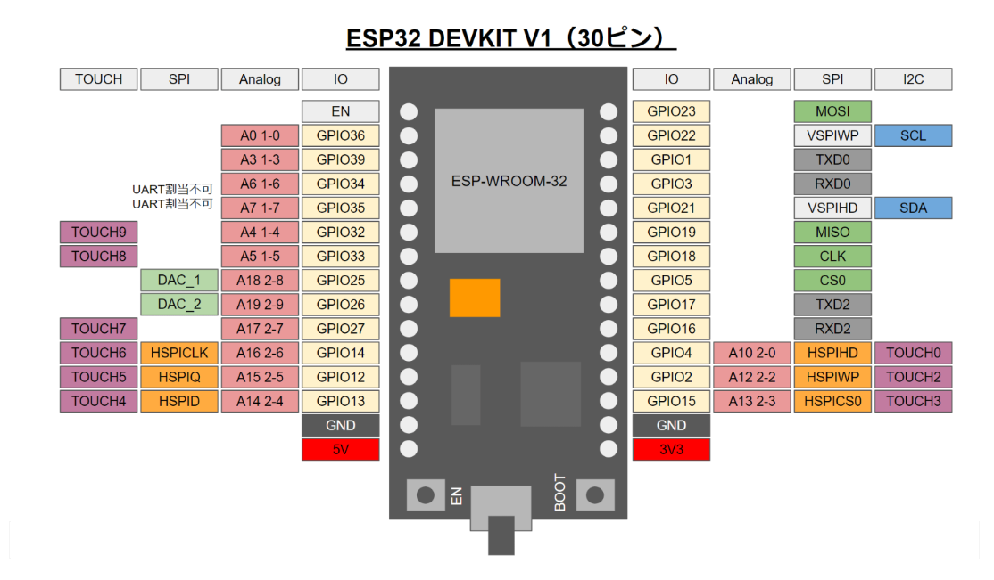
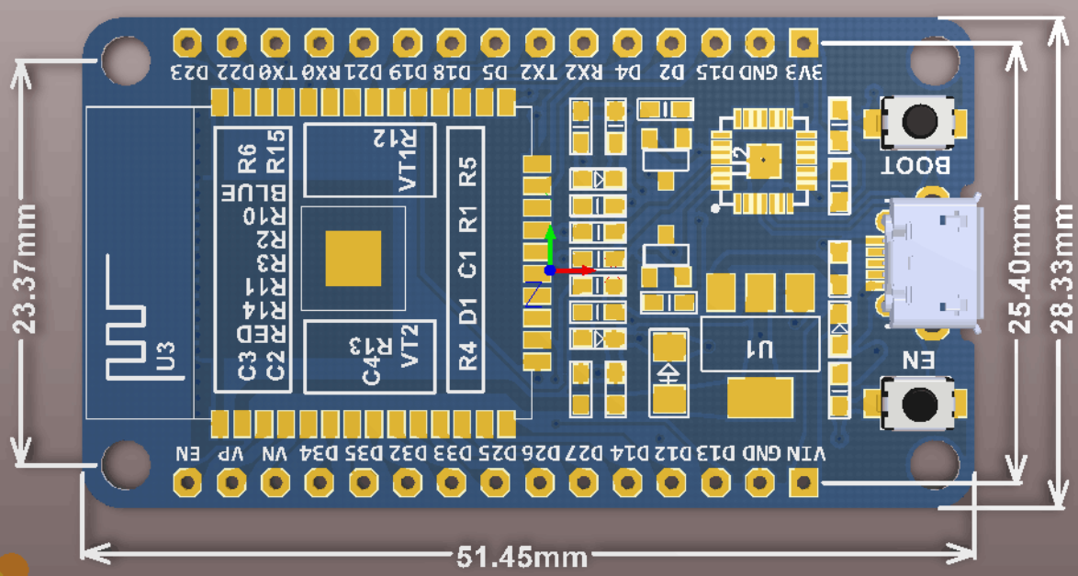
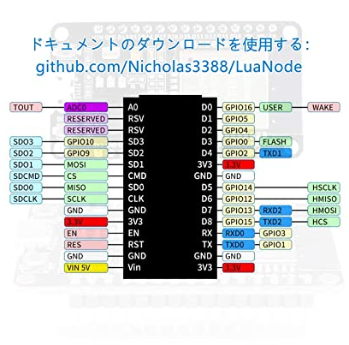

キャパシタ計算
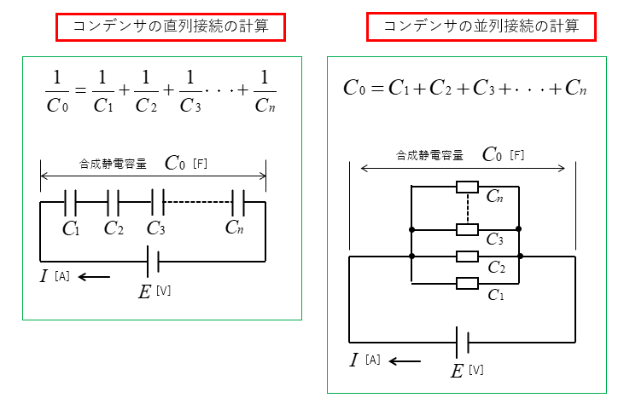
消費電力 | W | 2.00 | W
電源電圧 | V１ | 5.00 | V
電流 | A=W/V | 0.40 | A

駆動電圧 | V2 | 3.30 | V
降下電圧 | V2=V1-V2 | 1.70 | V
OFF到達秒数 | T1 | 5.00 | ｓ
0V到達秒数 | T2 | 14.71 | ｓ

電荷 | Q=As | 5.88 | C
必要容量 | Q=CV C=Q/V | 1.18 | F

バラコンデンサ容量 | C１ | 3.30 | F
バラコンデンサ容量 | C２ | 3.30 | F
直列接続時コンデンサ容量 | C０＝C1＊C2/(C1+C2) | 1.65 | F

